Sobre o Runrun.it
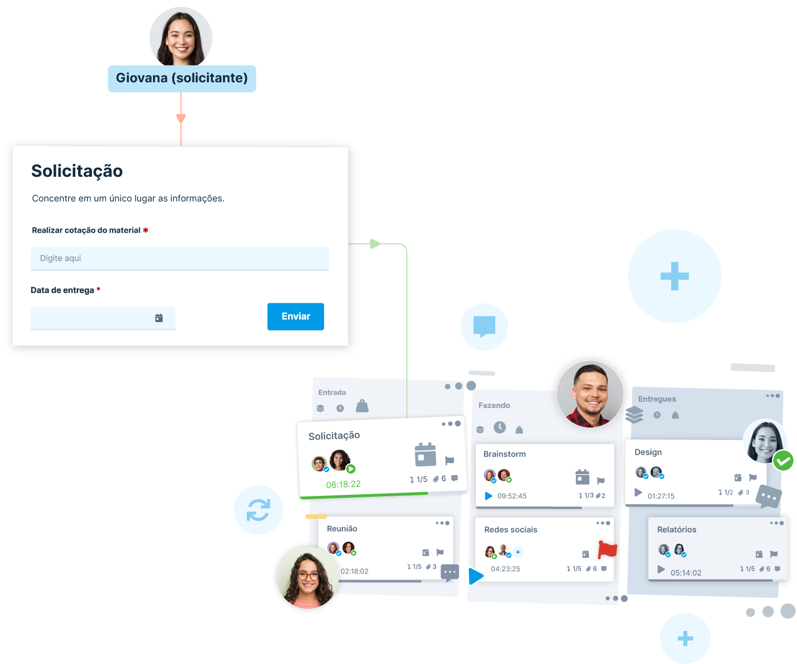
O Runrun.it é um software de gerenciamento de processos, projetos e demandas que ajuda equipes a organizar, acompanhar e colaborar em seu trabalho de forma eficiente.

Na plataforma você conta com recursos para coletar solicitações, atribuir tarefas, definir prazos, acompanhar o progresso, comunicar-se internamente e gerar relatórios sobre o andamento das atividades.

Empresas de diferentes tamanhos e setores utilizam o Runrun.it para organizar o fluxo de trabalho e melhorar a produtividade.

CRIE SUA CONTA GRÁTIS!

